한전 수전단가
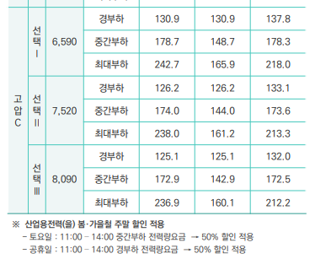
기본요금 | 여름(6~8월) | 봄,가을(3~5,9,10월) | 겨울(11~2월)
경부하 | 125.1 | 125.1 | 132
중간부하 | 172.9 | 142.9 | 172.5
최대부하 | 236.9 | 160.1 | 212.2

실제 적용단가 | 여름(6~8월) | 봄,가을(3~5,9,10월) | 겨울(11~2월)
경부하 | 142.86 | 142.86 | 149.94
중간부하 | 191.95 | 161.14 | 191.54
최대부하 | 257.67 | 178.80 | 232.31
봄,가을 주말 특별할인
- 토, 공휴일 : 11시~14시 50% 할인 적용

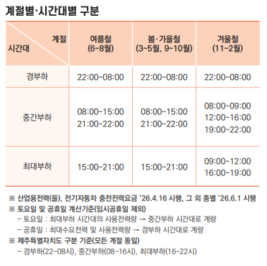
구분 | 여름(6~8월) | 봄,가을(3~5,9,10월) | 겨울(11~2월)
경부하 | 22:00~08:00 | 22:00~08:00 | 22:00~08:00
중간부하 | 08:00~15:00 | 08:00~15:00 | 08:00~09:00
 | 21:00~22:00 | 21:00~22:00 | 12:00~16:00
 |  |  | 19:00~22:00
최대부하 | 15:00~21:00 | 15:00~21:00 | 09:00~12:00
 |  |  | 16:00~19:00

토요일은 08:00~22:00 (14시간) 중간부하로 계량
일요일,공휴일은 경부하 시간대로 계량(임시공휴일은 제외)

